Sheet1
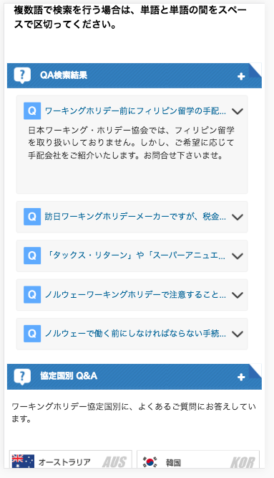

文章が途中で切れています。
全て表示してください。
Câu văn bị cắt, xin thể hiện hết câu

